Hoja1
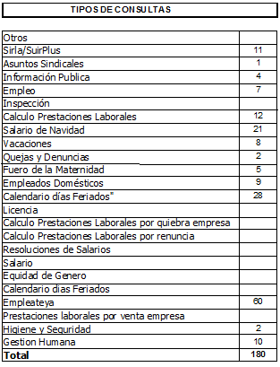
REPUBLICA DOMINICANA
MINISTERIO DE TRABAJO
“Año de la Superación del Analfabetismo”

OFICINA DE ACCESO A LA INFORMACION PUBLICA
(OAI)

Estadísticas Octubre 2014
TOTAL DE CASOS ATENDIDOS
F | 79
M | 80
TOTAL | 159

DETALLE DE CASOS ATENDIDOS
Otros | 11
Sirla/SuirPlus | 5
Asuntos Sindicales | 0
Informacion Publica | 6
Empleo | 3
Inspección | 1
Calculo Prestaciones Laborales | 24
Salario de Navidad | 0
Vacaciones | 4
Quejas y Denuncias | 3
Fuero de la Maternidad | 1
Empleados Domesticos | 3
Calendario dias Feriados" | 0
Licencia | 4
Calculo Prestaciones Laborales por quiebra empresa | 0
Calculo Prestaciones Laborales por renuncia | 0
Resoluciones de Salarios | 3
Salario | 0
Equidad de Genero | 0
Calendario dias Feriados | 1
Empleateya | 69
Prestaciones laborales por venta empresa | 0
Certificacion de Trabajo | 2
Gestion Humana | 17
Higiene y Seguridad | 2
 | 159

